COTIZAR POR PRENDA
 | IMAGEN | Descripciòn | TIPO DE ELEMENTO | UNIDAD |  | PAR | TALLA | GENERO | VALOR UNITARIO
 | 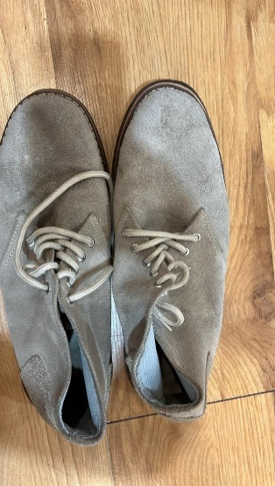 | Calzado cerrado de amarrar, en cuero gamuzado color gris claro. Presenta cordones del mismo tono, suela en caucho color marrón claro, diseño de punta redonda. Uso: uniforme/vestuario escénico. | Pares de zapatos (boticas gamuza planas y flexibles color crudo) | 15 |  | 2 | 35 | HOMBRE
 |  |  |  |  |  | 5 | 36 | HOMBRE
 |  |  |  |  |  | 8 | 37 | HOMBRE
 |  |  |  |  |  | 2 | 38 | HOMBRE
1 |  |  |  |  |  | 2 | 40 | HOMBRE
2 | 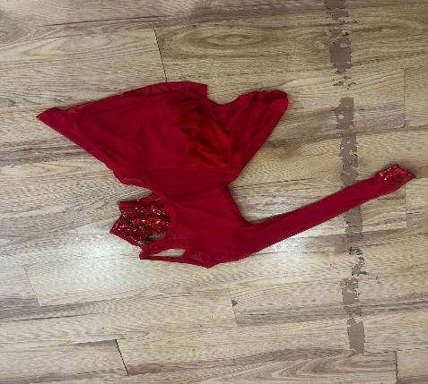 | Vestido rojo de una manga larga, con falda corta de vuelo en tela ligera que favorece el movimiento. El corpiño tiene aplicaciones en lentejuelas rojas en la parte frontal, así como en el puño de la manga. | Vestuario Representativo de Popular DAMA | 10 | 10 |  | UNICA | MUJER
3 | 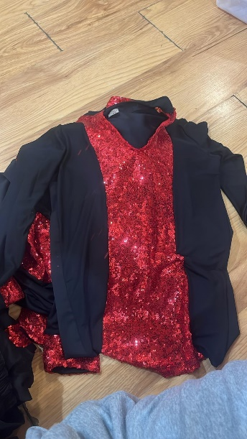 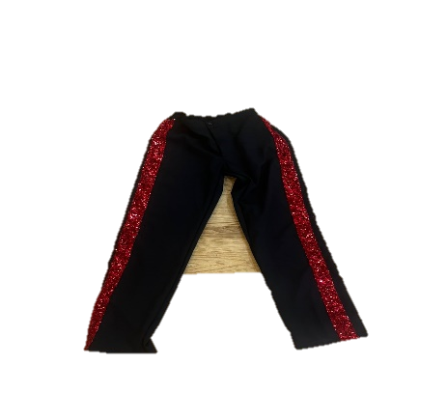 | Pantalón ajustado en tela licrada color negro. Presenta franjas laterales anchas en lentejuelas rojas brillantes desde la cintura hasta el tobillo. Pretina elástica sin cierre. Uso: vestuario de danza / presentaciones artísticas. Camisa de vestuario escénico (hombre) Camisa de manga larga en tela licrada color negro. Presenta aplicaciones de lentejuelas rojas brillantes en pechera frontal en forma triangular invertida y en puños. Cuello en “V” sin botones. Uso: vestuario de danza popular en presentaciones. | Vestuario Representativo de Popular HOMBRE | 10 | 10 |  | UNICA | HOMBRE
4 | 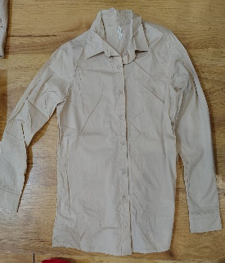 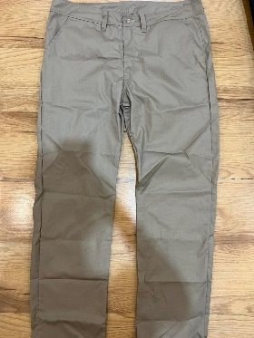 | Traje camisa y pantalón (color beige) Conjunto compuesto por camisa de manga larga, cuello camisero, cierre frontal con botones y puños ajustados. Pantalón recto en el mismo tono, con pretina de presillas para cinturón, bolsillos laterales y cierre frontal con cremallera y botón. Confeccionado en tela ligera de poliéster-algodón, color beige uniforme. | Traje Camisa y Pantalon - color Beige | 5 | 4 |  | M | HOMBRE
 |  |  |  |  | 1 |  | L | HOMBRE
 |  |  |  |  | 5 |  | 32 | HOMBRE
5 | 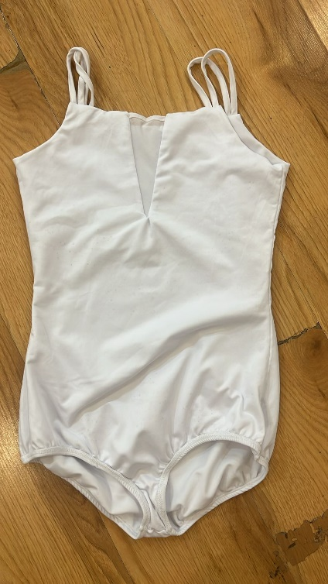 | Body color blanco Prenda de una pieza en tela licrada elástica, color blanco. Diseño sin mangas, con tirantes delgados dobles y escote recto. Presenta pieza central en tul elástico translúcido en el pecho como detalle decorativo y de ventilación. Corte ajustado al cuerpo, terminación en short. No presenta cierre posterior. | Trusas Clor Blancas | 11 | 4 |  | S | HOMBRE
 |  |  |  |  | 6 |  | M
 |  |  |  |  | 1 |  | L
6 | 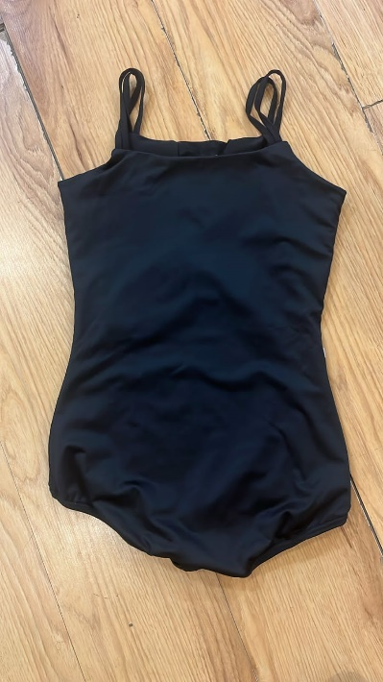 | Prenda de una pieza en tela licrada elástica, color negro. Diseño sin mangas, con tirantes delgados dobles y escote recto. Presenta pieza central en tul elástico translúcido en el pecho como detalle decorativo y de ventilación. Corte ajustado al cuerpo, terminación en short. No presenta cierre posterior. | Trusas Color Negro | 10 | 4 |  | S | HOMBRE
 |  |  |  |  | 5 |  | M
 |  |  |  |  | 1 |  | L
7 | 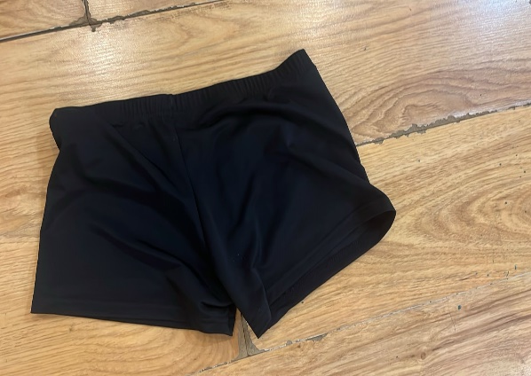 | Prenda inferior corta en tela licrada elástica, color negro. Diseño ajustado al cuerpo, de pretina ancha sin cordones ni cierres, terminación recta a la altura del muslo. | Licra color Negra | 10 | 4 |  | S | MUJER
 |  |  |  |  | 5 |  | M
 |  |  |  |  | 1 |  | L
8 | 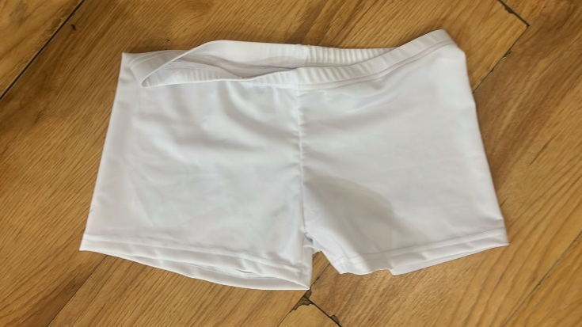 | Prenda inferior corta en tela licrada elástica, color blanco. Diseño ajustado al cuerpo, de pretina ancha sin cordones ni cierres, terminación recta a la altura del muslo. | Licra color Blanca | 9 | 4 |  | S | MUJER
 |  |  |  |  | 5 |  | M
 |  |  |  |  | 1 |  | L
9 | 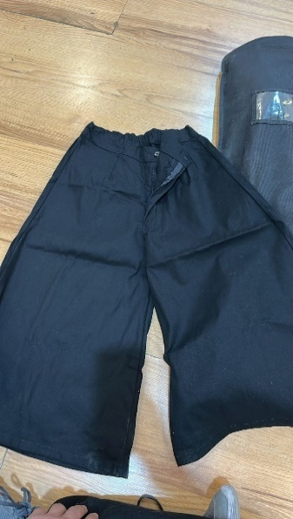 | Prenda inferior en tela liviana color negro. Diseño recto, de tiro medio, con cierre frontal de cremallera y botón. Incluye pretina con presillas para cinturón. Largo por debajo de la rodilla. | Pantalon bota ancha Color Negro | 7 | 1 |  | S
 |  |  |  |  | 6 |  | M
10 | 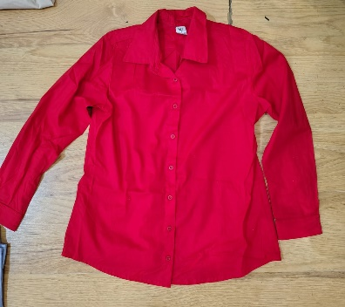 | Prenda superior en tela liviana color rojo intenso. Diseño clásico con cuello camisero, manga larga terminada en puño simple y cierre frontal completo con botones. Corte recto, de caída suelta. | Camisa Manga Larga Color Rojo | 5 | 1 |  | S
 |  |  |  |  | 4 |  | M
 |  |  |  |  | 1 |  | L
11 | 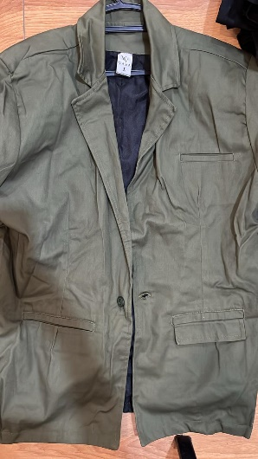 | Prenda superior en tela resistente color verde militar. Diseño tipo chaqueta con solapas anchas, cierre frontal de botones ocultos, bolsillos frontales de tapa en pecho y laterales. Corte recto, con forro interior en tela negra | Blazer en fieltro para hombre color verde oliva | 1 | 1 |  | L
12 | 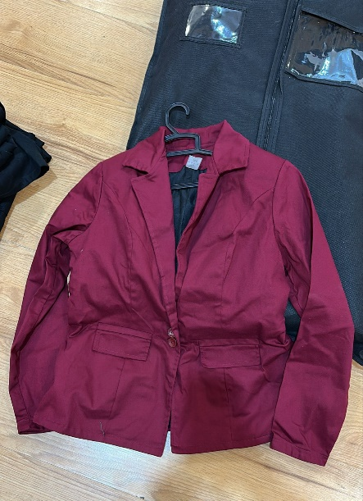 | Prenda superior en tela liviana color rojo vino. Diseño tipo chaqueta con solapas, cierre frontal con un botón, bolsillos frontales de parche y forro interior negro. Corte recto y largo a la cintura. | Blazer en fieltro color vinotinto para mujer | 1 | 1 |  | M
13 | 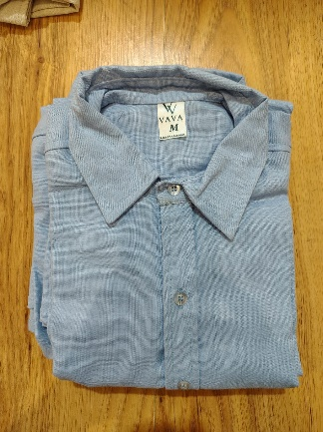 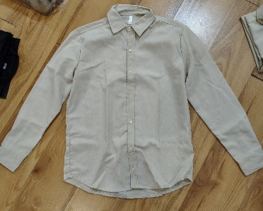 | Prenda superior en tela ligera. Diseño clásico con cuello camisero, manga larga terminada en puño sencillo y cierre frontal completo con botones. Corte recto con dobladillo curvo en la parte inferior. | Camisas de botones manga larga (colores claros) en 100% algodón o lino Color Celeste (02) y Beige (02) | 4 | 1 |  | M | HOMBRE
 |  |  |  |  | 1 |  | L
14 |  |  |  |  | 1 |  | M
 |  |  |  |  | 1 |  | L
15 | 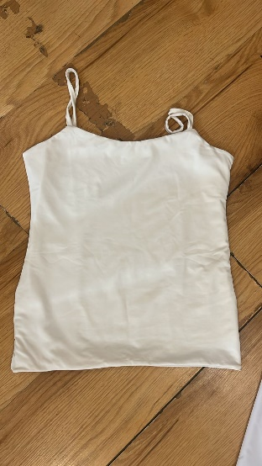 | Prenda superior en tela ligera y elástica. Diseño sencillo con tirantes delgados ajustables y escote recto. Corte recto y ajustado al cuerpo, sin cierres ni botones. | Camisillas de tiras color crudo para mujer | 2 | 2 |  | M | MUJER
16 | 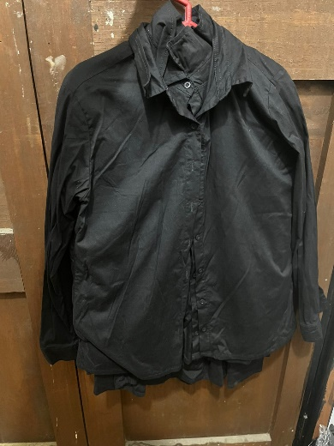 | Camisa manga larga de hombre de color negro con cuello y puños que cuenta. Con un botón de cada lado con 7 botones de forma vertical por la parte delantera. | Camisa Manga Larga Color Negro | 5 | 4 |  | M | HOMBRE
 |  |  |  |  | 1 |  | L
17 | 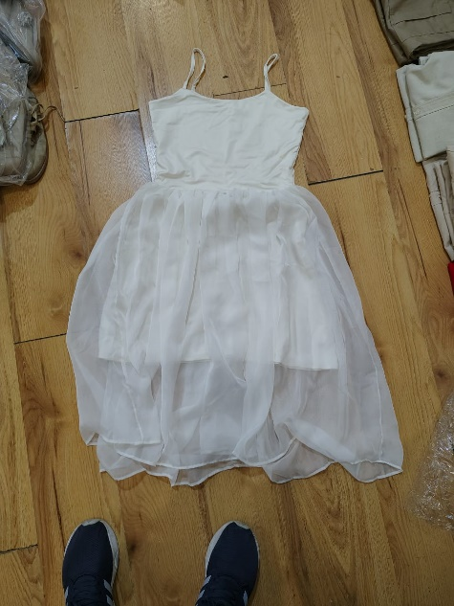 | Prenda de una pieza confeccionada en tela ligera. Parte superior ajustada con tirantes delgados y escote recto. La falda tiene una capa de tul sobre forro interior, que aporta volumen y caída vaporosa. Largo a la rodilla. | Vestidos material lycrado con vuelo en la falda | 1 | 1 |  | UNICA | MUJER
 | 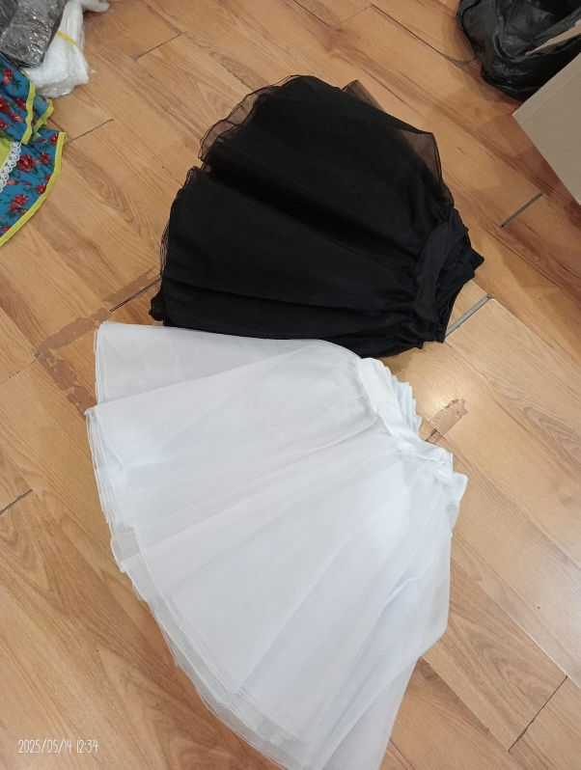 | Tutú negro Prenda inferior confeccionada en tul con forro interior. Diseño con pretina elástica, falda amplia y vaporosa, largo a la rodilla. | Tutu Ballet Romantico Color Negro | 10 | 4 |  | S | MUJER
 |  |  |  |  | 5 |  | M
18 |  |  |  |  | 1 |  | L
 |  | Tutú blanco Prenda inferior confeccionada en tul con forro interior. Diseño con pretina elástica, falda amplia y vaporosa, largo a la rodilla. | Tutu Ballet Romantico Color Blanco | 10 | 4 |  | S | MUJER
 |  |  |  |  | 6 |  | M | MUJER
 | 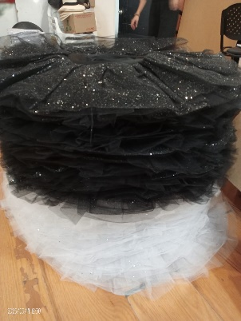 | Prenda de danza clásica confeccionada en múltiples capas de tul rígido, con pretina ajustada. Diseño de falda amplia y horizontal tipo plato, en color negro con aplicaciones brillantes. | Tutu Plato Ballet Color Negro | 10 | 4 |  | S | MUJER
19 |  |  |  |  | 4 |  | M
 |  |  |  |  | 2 |  | L
 |  | Prenda de danza clásica confeccionada en múltiples capas de tul rígido, con pretina ajustada. Diseño de falda amplia y horizontal tipo plato, en color blanco liso. | Tutu Plato Ballet Color Blanco | 10 | 4 |  | S | MUJER
 |  |  |  |  | 5 |  | M
 |  |  |  |  | 1 |  | L
20 | 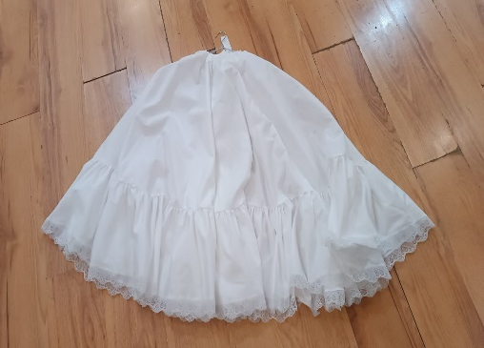 | Prenda interior amplia confeccionada en tela ligera. Diseño con pretina elástica y caída recta que incorpora una gola o arandela fruncida en la parte inferior para dar amplitud y vuelo a la falda o vestido exterior. Largo a la pantorrilla. | Enaguas Torbellino Color Blanco | 10 | 10 |  | UNICA | MUJER
21 | 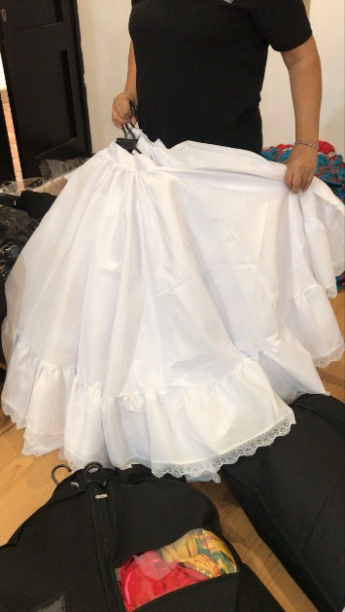 | Prenda interior amplia confeccionada en tela ligera. Diseño con pretina elástica y caída recta que incorpora una gola o arandela fruncida en la parte inferior para dar amplitud y vuelo a la falda o vestido exterior. Largo a la pantorrilla. | Enaguas de costa | 10 | 10 |  |  | MUJER
22 | 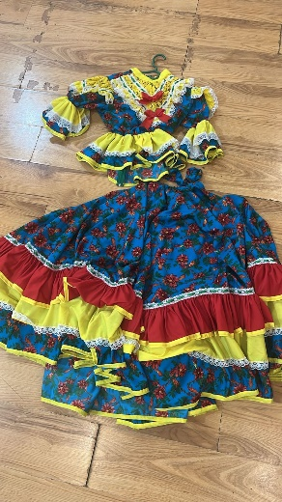 | Conjunto compuesto por blusa y falda larga en tela estampada de flores. Falda: amplia y de largo completo, decorada con dos arandelas: una amarilla y otra roja, más detalle de encaje blanco. Lleva cinta verde bordeando toda la falda como vivo decorativo. Blusa: de manga tres cuartos, con arandela amarilla en cada brazo, pechera central en encaje y vivos en cinta verde. Incluye dos lazos rojos en el frente como adorno. | Traje completo de Cumbia Dama Falda Larda | 10 | 10 |  |  | MUJER
23 |  | Prenda inferior confeccionada en tela ligera. Diseño recto de tiro medio con pretina y presillas para cinturón. Incluye bolsillos delanteros y cierre frontal con cremallera y botón. Largo hasta el tobillo. | Pantalon de Cumbia color Blanco | 10 | 7 |  | 34 | HOMBRE
 |  |  |  |  | 3 |  | 36
 | 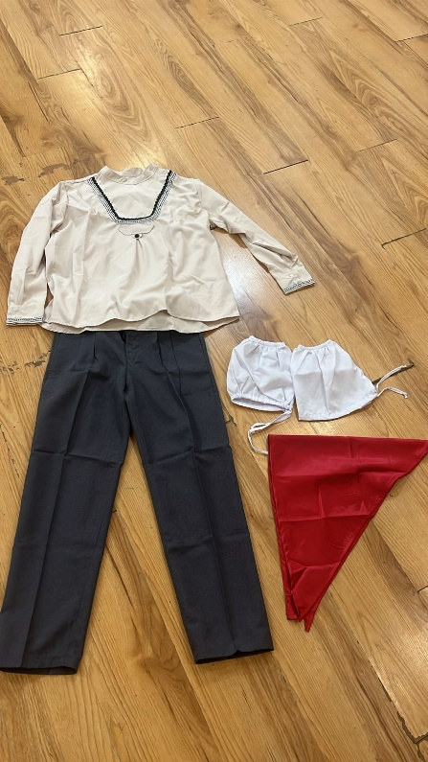 | Prenda superior en tela color blanco hueso. Diseño de manga larga con bordado en pecho en tonos blanco hueso y negro. Presenta dos botones decorativos en el hombro izquierdo y bordados en ambos puños. Prenda inferior confeccionada en tela ligera. Diseño recto de tiro medio con pretina y presillas para cinturón. Incluye bolsillos delanteros y cierre frontal con cremallera y botón. Largo hasta el tobillo. Prenda inferior interior en tela ligera color blanco hueso. Diseño holgado con pretina elástica, largo hasta la rodilla. Uso: vestuario típico de danza tradicional (Torbellino), generalmente como prenda base debajo del pantalón. Las pañoletas son accesorio en forma triangular confeccionado en tela roja, usado como complemento del traje. Se lleva en cuello o cintura según la coreografía. | Vestuario Hombre TORBELLINO (pantalon y camisa) | 10 | 10 |  | UNICA | HOMBRE
24 |  |  | Catomas | 10 | 10
 |  |  | Calzoncillos (falsos) | 10 | 10
 |  |  | Pañoletas | 20 | 20
25 | 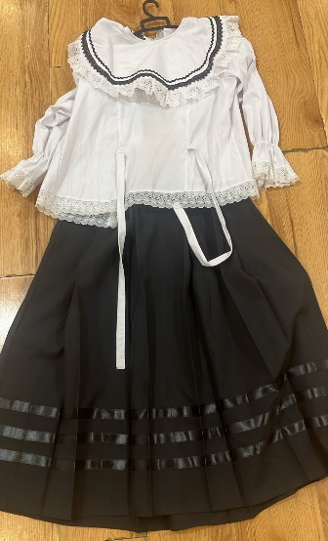 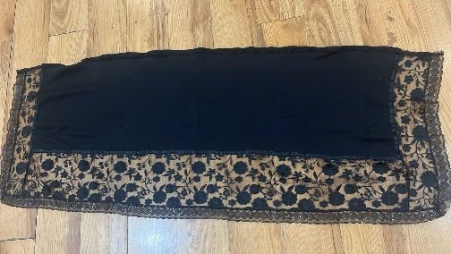 | Blusa blanca de Mujer para Torbellino es de color blanco manga larga con puño elástico en cada brazo y arandela de encaje blanco, lleva una pechera amplia con bordado de color negro y arandela de encaje blanco además cuenta con dos tiras blancas en la parte delantera como ajuste al cuerpo y por la parte de atrás cuenta con 7 botones de forma vertical para abrochar. | Camisas mujer TORBELLINO |  |  |  | UNICA | MUJER
26 |  | Falda larga negra de Torbellino para las mujeres, está cuenta con 5 plices en la parte delantera y 5 plices en la parte trasera, lleva corredera del lado derecho más un botón del mismo lado, la rodea cinta de color negro en total son tres cintas. | Faldas mujer TORBELLINO |  | 10
 |  | Pañolon negro de mujer para Torbellino, este pañolon es rectangular cuenta con un borde amplio de encaje de flores en color negro, seguidamente un borde delgado de lentejuelas y segunda mente un borr mediano de encaje con lentejuelas | Pañolones |  | 10
27 | 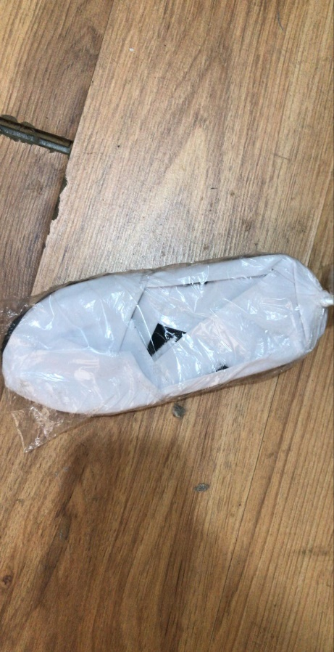 | Calzado artesanal elaborado en lona blanca con suela en material flexible. Diseño cerrado, liviano y cómodo, pensado para presentaciones de danza tradicional colombiana. | Cotizas | 20 | 20 |  | UNICA | HOMBRE
 | 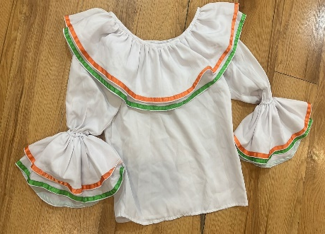 | Camisas manga larga de botones, colores varios. 2 camisas rojas de rayas blancas, 1 morada, 1 fuccia, 3 negras | Blusa Tradicional Costa | 5 |  |  |  | MUJER
 |  |  | Blanca borde azul-rojo |  | 1
28 |  |  | Blanca borde rojo-naranja |  | 1
 |  |  | Blanca borde naranja-verde |  | 1
 |  |  | Blanca borde verde-fucsia |  | 1
 |  |  | Blanca borde azul-amarillo |  | 1
29 | 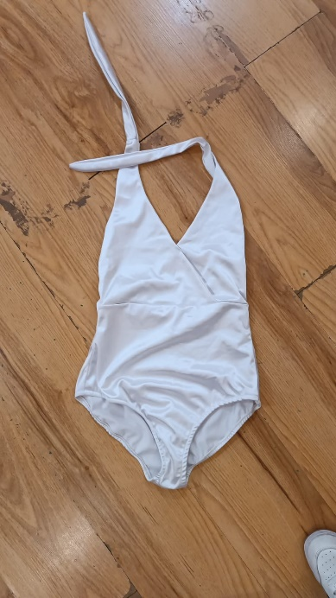 | Body enterizo en color blanco, de tiras anchas que se amarran en el cuello estilo halter. El diseño es cruzado en el pecho con escote en “V” y parte inferior tipo short ajustado. | Body - Blanco Brillante | 6 | 6 |  |  | MUJER
30 | 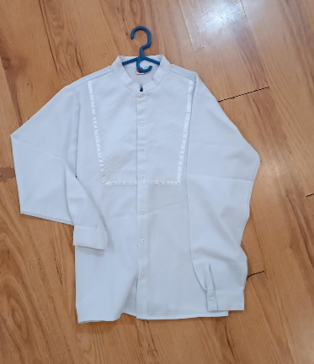 | Camisa manga larga guayavera blanca para hombres con 7 bornes de forma vertical en la parte delantera, en la parte trasera cuenta con un plice. | Camisa manga larga | 6 |  |  |  | MUJER
 |  |  | Color Blanca |  | 4 |  | S
 | 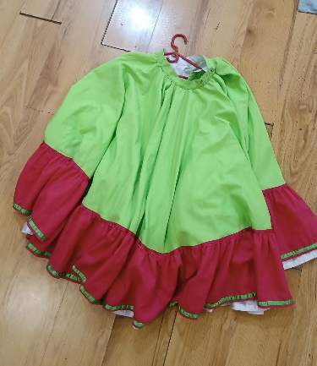 | Faldas largas doble faz de danza tradicional, cada una lleva una agrándela de color y borde en cintas, por la parte de adentro. Son blancas rodeada de cinta de coló se abrochan con dos botones. | Falda tradicional costa doble faz | 3 |  |  |  | MUJER
31 |  |  | Naranja-fucsia |  | 1
 |  |  | Verde-fucsia |  | 1
 |  |  | Verde-naranja |  | 1
 | 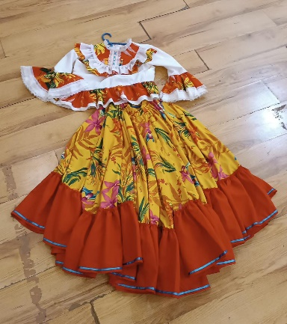 | Conjunto folclórico femenino compuesto por una blusa blanca con detalles en naranja, volantes en mangas y pecho, decorada con encajes. La falda es amplia y de vuelo, con estampado floral en tonos amarillos, verdes y fucsias, terminada con olanes anaranjados ribeteados en azul. | Traje danza folclorica Falda-blusa | 4 |  |  |  | MUJER
 |  |  | Amarillo-rojo |  | 2
 |  |  | Rojo-Blanco |  | 2
32 | 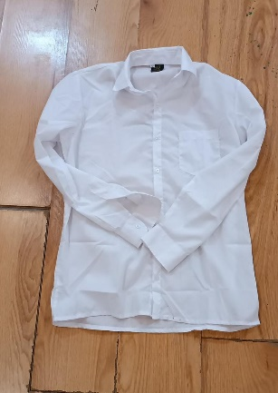 | camisa manga larga estilo escolar blanca, color percudido, 8 camisas talla M, 1 Talla S, 2 talla L | Camisa manga larga estilo escolar Color Blanco | 16 | 1 |  | 16 | HOMBRE
 |  |  |  |  | 12 |  | M
 |  |  |  |  | 3 |  | L
 | 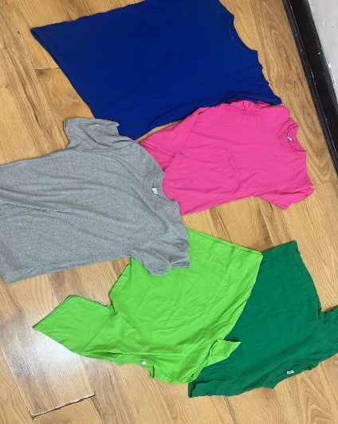 | Camisetas en lanilla colores varios 1 de cada color | Camiseta cuello redondo | 19 |  |  |  | HOMBRE
33 |  |  | Gris |  | 1 |  | XL
 |  |  | Verde |  | 1 |  | M
 |  |  | Fucsia |  | 3 |  | M
 |  |  | Azul |  | 2 |  | L
 |  |  |  |  | 1 |  | M
 |  |  | Vinotinto |  | 5 |  | S
 |  |  |  |  | 1 |  | M
 |  |  | Negra |  | 1 |  | L
 |  |  | Verde Viche |  | 1 |  | M
 |  |  | Beige |  | 2 |  | S
 |  |  |  |  | 1 |  | M
34 | 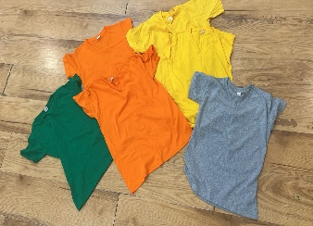 | Camisetas en lanilla colores varios 1 de cada color | Camiseta cuello V | 5 |  |  |  | HOMBRE
 |  |  | Color Verde |  | 1 |  | M
 |  |  | Color Naranja |  | 2 |  | S
 |  |  | Color Amarillo |  | 2 |  | S
 |  |  | Color Gris |  | 1 |  | M
 |  |  |  |  |  |  | L
35 | 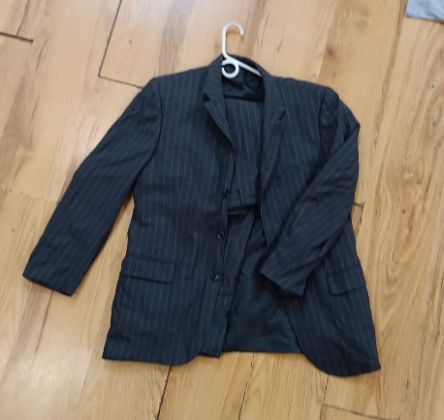 | Saco formal de hombre en color negro con delgadas líneas verticales grises (rayas diplomáticas). Tiene solapa clásica, cierre con botones frontales y bolsillos con solapa. | Traje Pantalon - chaqueta Color Rayas Café | 1 | 1 |  | 42 | HOMBRE
36 | 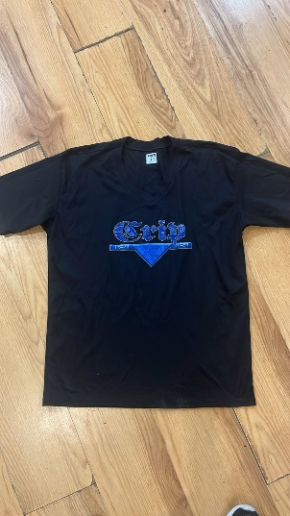 | Camiseta deportiva de manga corta color negro con cuello en “V”. En el frente lleva un estampado en tipografía gótica. | Camisetas negras MUJER | 15 | 7 |  | M | MUJER

 |  |  |  |  | 4 |  | L

 |  |  |  |  | 4 |  | S

37 |  | Camiseta deportiva de manga corta color negro con cuello en “V”. En el frente lleva un estampado en tipografía gótica. | Camisetas negras HOMBRE | 15 | 7 |  | M | HOMBRE

 |  |  |  |  | 4 |  | L

 |  |  |  |  | 4 |  | S

38 | 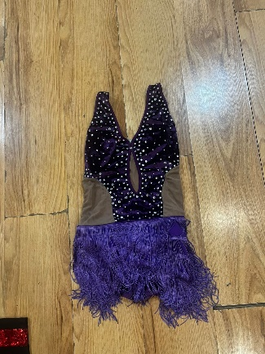 | Body de danza en terciopelo color morado oscuro, decorado con piedras brillantes plateadas en la parte superior. Tiene un escote profundo en “V” con abertura central y laterales en tela transparente color piel. La parte inferior está adornada con flecos morados que aportan movimiento al bailar. | Vesturaio representativo popular MORADO MUJER | 5 | 4 |  |  | MUJER

 | 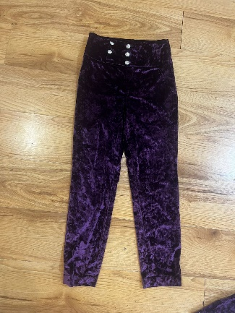 | Pantalón ajustado confeccionado en tela de terciopelo color morado oscuro con brillo. Tiene una pretina ancha con seis botones plateados decorativos en la parte frontal. | Vesturaio representativo popular PANTALON MORADO HOMBRE | 3 | 3 |  |  | HOMBRE

39

40 | 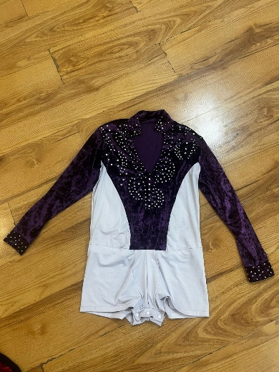 | Camisa de manga larga con base blanca y panel central en terciopelo morado. El diseño está decorado con apliques de piedras plateadas que forman figuras sobre el pecho y los hombros. Los puños también están adornados con brillos. | Vestuario representativo popular CAMISA MORADO HOMBRE | 3 | 3 |  |  | HOMBRE

41 | 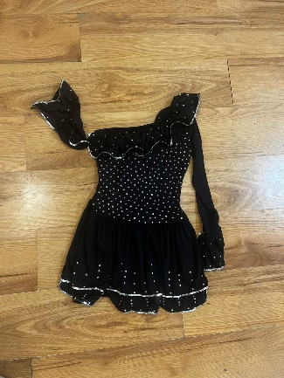 | Vestido corto de danza en tela negra con aplicaciones de piedras plateadas pequeñas distribuidas en el corpiño. El diseño cuenta con un solo hombro descubierto y un volante en el escote, además de una manga larga acampanada. La falda corta tiene doble capa con terminaciones en lentejuelas plateadas. | Vesturaio representativo popular NEGRO MUJER | 10 | 10 |  |  | MUJER

 | SUB TOTAL |  |  | 372 | 382 |  |  |  | 0
 | TOTAL
 | Nota: El valor total de la oferta debe incluir el IVA, valores de gravámenes ordenanzales y municipales de acuerdo con su carga impositiva y demás costos directos e indirectos que se generen de la ejecución del presente contrato.

